Hoja 1
Realizar la tabla de frecuencias para variables discretas. Graficar la frecuencia relativa y la frecuencia relativa acumulada.

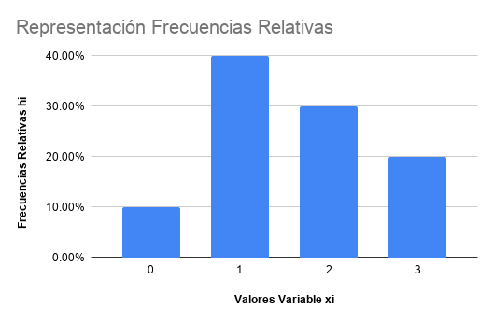
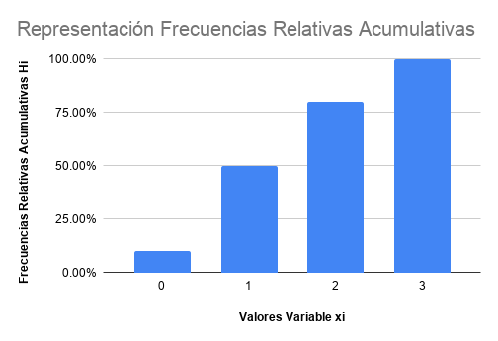
Valores Variable xi | Frecuencias fi | Frecuencias Acumuladas Fi | Frecuencias Relativas hi | Frecuencias Relativas Acumulativas Hi
0 | 1 | 1 | 10.00% | 10.00%
1 | 4 | 5 | 40.00% | 50.00%
2 | 3 | 8 | 30.00% | 80.00%
3 | 2 | 10 | 20.00% | 100.00%
Total | 10 |  | 100.00%

